Artículo 7-29
Rango de Tensión [% de Vn] | Tiempo de despeje [s]
V<50 | 1 | *Artículo 7-29 NORMA TÉCNICA DE CONEXIÓN Y OPERACIÓN DE PMGD EN INSTALACIONES DE MEDIA TENSIÓN
50≤V≤90 | 2
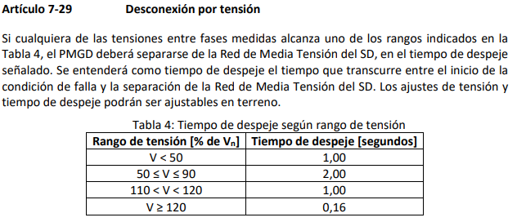
110<V<120 | 1
V≥120 | 0.16

